关系图
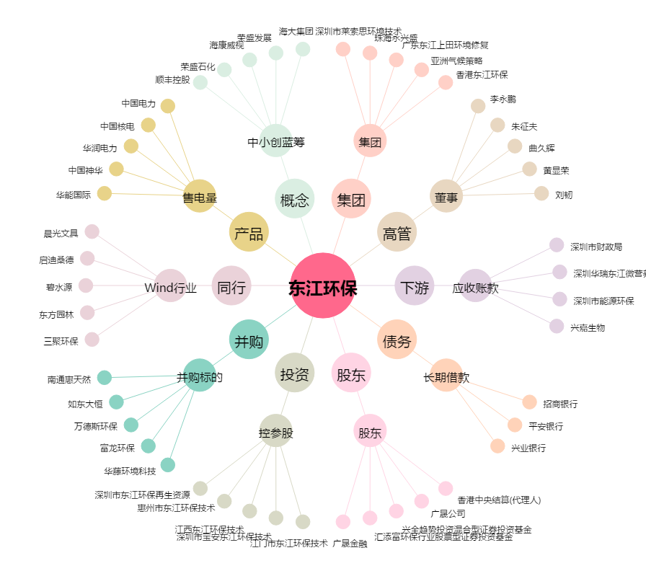
东江环保[002672.SZ] - 关系概览图

